Sheet1
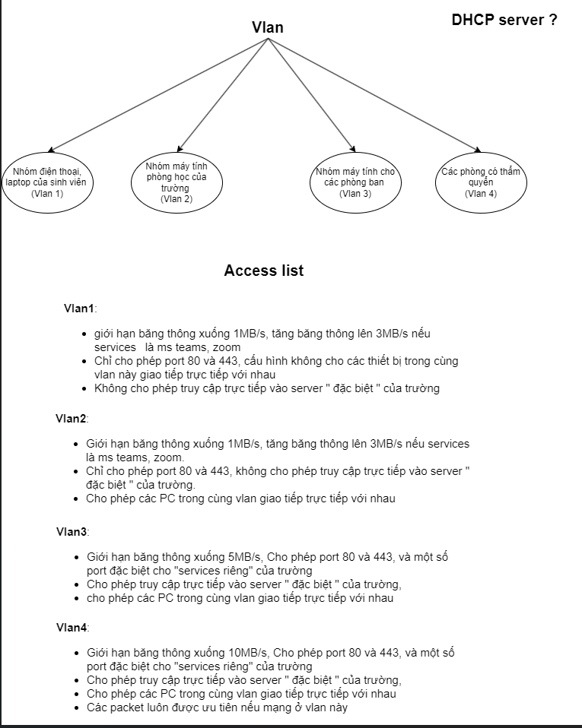
Tòa | STT | Phòng | Số lượng | interface | Vlan name | Vlan tag | ACL vlan type | IP mạng | Khoảng | broadcast | Làm việc
A | 2 | A101 - A122 | 20 * 22 = 440 | g0/1 | cacphongthamquyen | 101 | 4 | 172.30.16.0/23 | 172.30.(16.1 - 17.254)/23 | 172.30.17.155 | 5
 | 3 | A201 - 209 | 20 * 9 = 180 | g0/2 | Các phòng chứa đồ | 102 | 1 | 172.30.34.0/24 | 172.30.(34.1 - 34.254)/24 | 172.30.34.255 | 15
 | 4 | A301 - A322 | 40 * 22 = 1000 | g0/0 | Thư viên và hội trường | 103 | 1,2 | 172.30.12.0/22 | 172.30(12.1 - 15.254)/22 | 172.30.15.255 | 4
E->A |  |  |  | se0/0/1 |  |  |  | 172.30.255.244/30 | 172.30.255.(245-246)/30 | 172.30.255.243
A->B |  |  |  | se0/0/0 |  |  |  | 172.30.255.240/30 | 172.30.255.(241-242)/30 | 172.30.255.243
B | 5 | B101-B111 | 40 * 11 = 440 | fa0/1 | Phòng học lớn | 201 | 1,2 | 172.30.18.0/23 | 172.30.(18.1 - 19.254)/23 | 172.30.19.255 | 6
 | 6 | B201-B211 | 40 * 11 = 440 | fa0/2 | Phòng học lớn | 202 | 1,2 | 172.30.20.0/23 | 172.30.(20.1 - 21.254)/23 | 172.30.21.255 | 7
 | 7 | B301-B311 | 40 * 11 = 440 | fa0/3 | Phòng học lớn | 203 | 1,2 | 172.30.22.0/23 | 172.30.(22.1 - 23.254)/23 | 172.30.23.255 | 8
 | 8 | B401-B411 | 40 * 11 = 440 | fa0/4 | Phòng học lớn | 204 | 1,2 | 172.30.24.0/23 | 172.30.(24.1 - 25.254)/23 | 172.30.25.255 | 9
 | 9 | B501-B511 | 40 * 11 = 440 | fa0/5 | Phòng học lớn | 205 | 1,2 | 172.30.26.0/23 | 172.30.(26.1 - 27.254)/23 | 172.30.27.255 | 10
 | 10 | B601-B609 | 40 * 9 = 360 | fa0/6 |  | 206 |  | 172.30.28.0/23 | 172.30.(28.1 - 29.254)/23 | 172.30.29.255 | 11
 | 11 | B701-B707 | 40 * 7 = 280 | fa0/7 |  | 207 |  | 172.30.30.0/23 | 172.30.(30.1 - 31.254)/23 | 172.30.31.255 | 12
 | 12 | B801-B805 | 40 * 5 = 200 | fa0/8 | Phòng nghiên cứu khoa học | 208 | 3 | 172.30.32.0/24 | 172.30.(32.1 - 32.254)/24 | 172.30.32.255 | 13
sw3<->B |  |  |  | g0/1 - g0/0 |  |  |  | 172.30.255.236/30 | 172.30.255.(237-238)/30 | 172.30.255.239
B->A |  |  |  | se0/0/0 |  |  |  | 172.30.255.240/30 | 172.30.255.(241-242)/30 | 172.30.255.243
C->B |  |  |  | se0/0/1 |  |  |  | 172.30.255.248/30 | 172.30.255.(249-250)/30 | 172.30.255.251
C | 13 | C101 - 120 | 40 * 20 = 800 | g0/0 | Phòng học | 301 | 1,2 | 172.30.0.0/22 | 172.30.(0.1 - 3.254)/22 | 172.30.3.255 | 1
 | 14 | C201 - 220 | 40 * 20 = 800 | g0/1 | Phòng học | 302 | 1,2 | 172.30.4.0/22 | 172.30.(4.1 - 7.254)/22 | 172.30.7.255 | 2
 | 15 | C301 - 320 | 40 * 20 = 800 | g0/2 | Phòng học | 303 | 1,2 | 172.30.8.0/22 | 172.30.(8.1 - 11.254)/22 | 172.30.11.255 | 3
B->C |  |  |  | se0/0/1 |  |  |  | 172.30.255.248/30 | 172.30.255.(249-250)/30 | 172.30.255.251
C->E |  |  |  | se0/0/0 |  |  |  | 172.30.255.252/30 | 172.30.255.(253-254)/30 | 172.30.255.255
E |  | E1 | 25*5 + 40 =165 | fa0/1 | Văn phòng ngoại ngữ | 401 | 3 | 172.30.35.0/24 | 172.30.(35.1 - 35.254)/24 | 172.30.35.255 | 16
 |  | E2 | 25*5 + 40 =165 | fa0/2 | Văn phòng các chương trình đặc biệt | 402 | 3 | 172.30.36.0/24 | 172.30.(36.1 - 36.254)/24 |  | 17
 |  | E3 | 25*5 + 40 =165 | fa0/3 | Phòng thực hành Lab | 403 | 3 | 172.30.37.0/24 | 172.30.(37.1 - 37.254)/24 | 172.30.37.255 | 18
 |  | E4 | 25*5 + 40 =165 | fa0/4 |  | 404 |  | 172.30.38.0/24 | 172.30.(38.1 - 38.254)/24 | 172.30.38.255 | 19
 |  | E5 | 25*5 + 40 =165 | fa0/5 | Khoa Khoa học máy tính | 405 | 3 | 172.30.39.0/24 | 172.30.(39.1 - 39.254)/24 | 172.30.39.255 | 20
 |  | E6 | 25*5 + 40 =165 | fa0/6 | Khoa Kỹ thuật máy tính | 406 | 3 | 172.30.40.0/24 | 172.30.(40.1 - 40.254)/24 | 172.30.40.255 | 21
 |  | E7 | 25*5 + 40 =165 | fa0/7 | Khoa công nghệ phần phềm | 407 | 3 | 172.30.41.0/24 | 172.30.(41.1 - 41.254)/24 | 172.30.41.255 | 22
 |  | E8 | 25*5 + 40 =165 | fa0/8 | Khoa mạng máy tính và truyền thông | 408 | 3 | 172.30.42.0/24 | 172.30.(42.1 - 42.254)/24 | 172.30.42.255 | 23
 |  | E9 | 25*5 + 40 =165 | fa0/9 | Khoa hệ thống thông tin | 409 | 3 | 172.30.43.0/24 | 172.30.(43.1 - 43.254)/24 | 172.30.43.255 | 24
 |  | E10 | 25*5 + 40 =165 | fa0/10 | Khoa khoa học và kỹ thuật thông tin | 410 | 3 | 172.30.44.0/24 | 172.30.(44.1 - 44.254)/24 | 172.30.44.255 | 25
 |  | E11 | 25*5 + 40 =165 | fa0/11 |  | 411 |  | 172.30.45.0/24 | 172.30.(45.1 - 45.254)/24 | 172.30.45.255 | 26
 |  | E12 | 25*5 + 40 =165 | fa0/12 |  | 412 |  | 172.30.46.0/24 | 172.30.(46.1 - 46.254)/24 | 172.30.46.255 | 27
sw3<->E |  |  |  | g0/1 - g0/0 |  |  |  | 172.30.255.232/30 | 172.30.255.(233-234)/30 | 172.30.255.235
E->C |  |  |  | se0/0/0 |  |  |  | 172.30.255.252/30 | 172.30.255.(253-254)/30 | 172.30.255.255
A->E |  |  |  | se0/0/1 |  |  |  | 172.30.255.244/30 | 172.30.255.(245-246)/30 | 172.30.255.243

